Hoja2
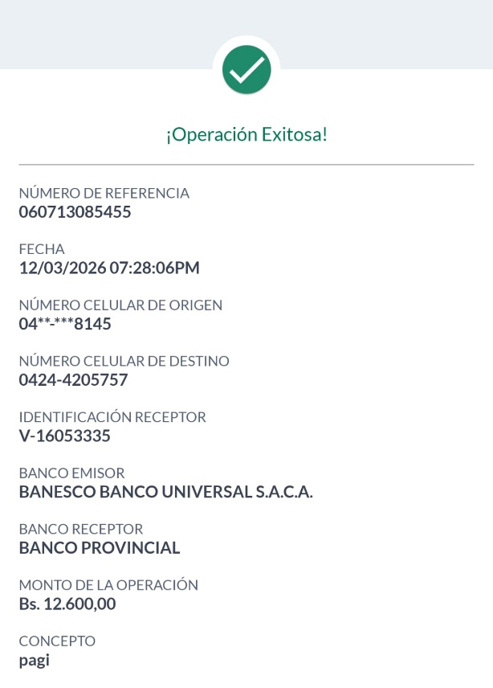
 |  | CONJUNTO RESIDENCIAL VILLAS DEL SOL V |  |  | RECIBO N° | 2026-030
 |  |  | AUTOGESTIÓN Modulos A-B-C-D

PROPIETARIO | LUZVI PIÑA
CONCEPTO | PAGO 28$ ABONO A DEUDA PENDIENTE.

CASA: | A-15
PUESTO ADICIONAL | X

MONTO: | 12,600.00 |  |  |  | FECHA: | 2026-03-12
FORMA DE PAGO |  | PAGO MOVIL
REFERENCIA |  | 85455
 |  |  |  | Realizado por: | Javier Herrera
El presente recibo refleja el pago y/o abono a las cuotas de condomio a la fecha de emisión.
SALDO PENDIENTE A LA FECHA |  | PENDIENTE HASTA MARZO 84$
PRECIO DÓLAR BCV AL |  | 2026-03-12 | 440.96

 |  | CONJUNTO RESIDENCIAL VILLAS DEL SOL V |  |  | RECIBO N° | 2026-030
 |  |  | AUTOGESTIÓN Modulo C-D

PROPIETARIO | LUZVI PIÑA
CONCEPTO | PAGO 28$ ABONO A DEUDA PENDIENTE.

CASA: | A-15
PUESTO ADICIONAL | X

MONTO: | 12,600.00 |  |  |  | FECHA: | 2026-03-12
FORMA DE PAGO |  | PAGO MOVIL
REFERENCIA |  | 85455
 |  |  |  | Realizado por: | Javier Herrera
El presente recibo refleja el pago y/o abono a las cuotas de condomio a la fecha de emisión.
SALDO PENDIENTE A LA FECHA |  | PENDIENTE HASTA MARZO 84$
PRECIO DÓLAR BCV AL |  | 2026-03-12 | 440.96

